07-06
 | Relación muchos a muchos |  | n - n
 | un usuario pertenece a mas de un grupo y en un grupo tenemos mas de un usuario.

usuarios |  |  |  |  | grupos
id | nick | email | password |  | id | nombre
1 | bacan | bacan@bacan.cl | admin1234 |  | 1 | matrix
2 | pulento | pulento@pulento.cl | qwerty |  | 2 | bacanes
3 | rasta | rasta@rasta.cl | adminadmin |  | 3 | pulentos
4 | neo | neo@neo.cl | morpheo

 |  |  |  | Tabla relacional
 |  |  | grupos_usuarios
 |  |  | id(PK) | grupo_id(FK) | usuario_id(FK)
 |  |  | 1 | 1 | 1
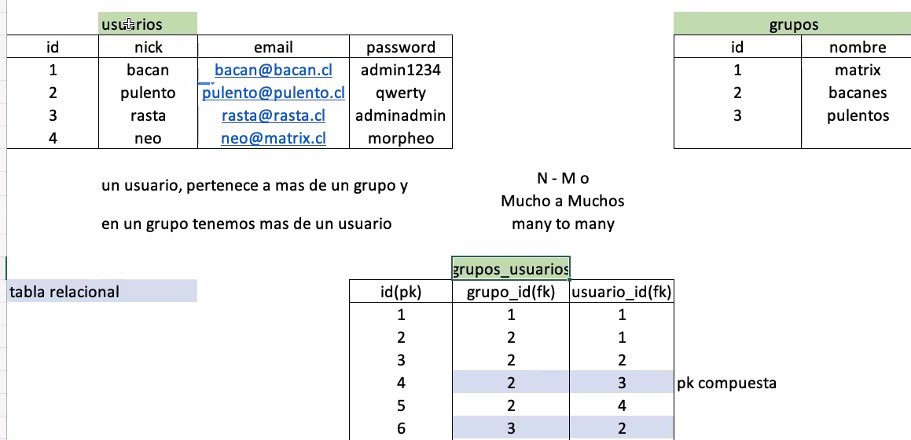
 |  |  | 2 | 2 | 1
 |  |  | 3 | 2 | 2
 |  |  | 4 | 2 | 3
 |  |  | 5 | 2 | 4

08-06
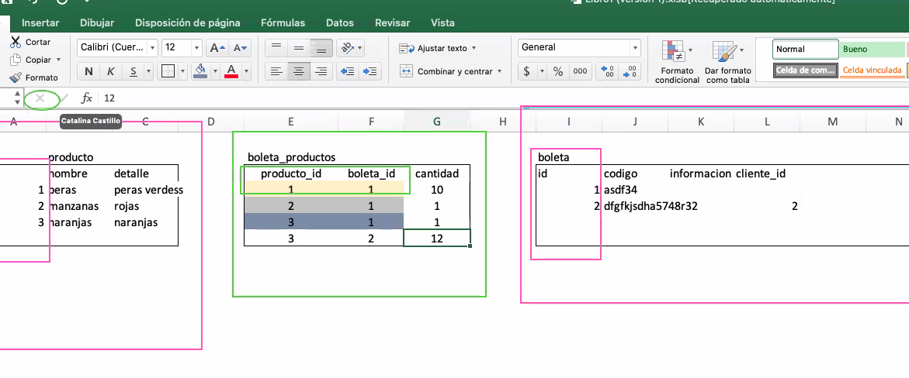
Tengo una PK que es identificador unico.
Una FK es una PK en otra tabla.
Entonces tengo una PK con otra PK que son identificadores unicos que forman una PK.
Porque ambas al ser unicas forman una combinación unica.

